箱子与木箱
宝箱

 | 宝箱是一个特殊类型的怪物，血量只有1，但只能被主角攻击，被主角打中之后就播放死亡动作“打开箱子”，并掉落出策划配置好的物品。

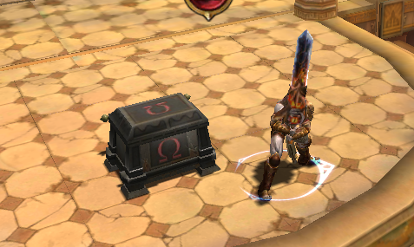

木箱、陶罐

 | 木箱也是一个特殊类型怪物，血量根据设定，被击杀后会掉出绿魂或者蓝魂，回复主角的血量或者蓝量。

 | 绿魂和蓝魂的掉落量，可以在怪物的刷新点中配置，与掉落无关，

 | 参数如下：
 |  | 绿魂掉落量： 整数，表示怪物死亡后掉落的绿魂特效数量
 |  | 绿魂状态： 状态ID， 表示绿魂给主角加的状态，用于恢复HP
 |  | 蓝魂掉落量：整数， 表示怪物死亡后掉落的蓝魂特效数量
 |  | 蓝魂状态： 状态ID， 表示蓝魂给主角加的状态，用于恢复MP

